Paralelo
Código de Prueba | UOF081-01 | Prueba | SABER 11 (Matemáticas Forma-1) | Selección de número de dimensiones | Paralelo
Datos de Análisis | Censal | n Análisis | 8557 | Tratamiento de valores ausentes | complete.obs
Uso criterio Omisiones | Sí | Criterio para tratamiento de omisiones | 0.5 | 0.6 < |load| < 1.00 | 0.6 < comm < 1.00
Número de ítems | 46 | Comentario | UOF081-01 | 0.3 < |load| < 0.6 | 0.3 < comm < 0.6
Tipo de Análisis | policoricas | Rotación | Varimax | 0.15 < |load| < 0.3 | 0.15 < comm < 0.3

 | Eigenvalues

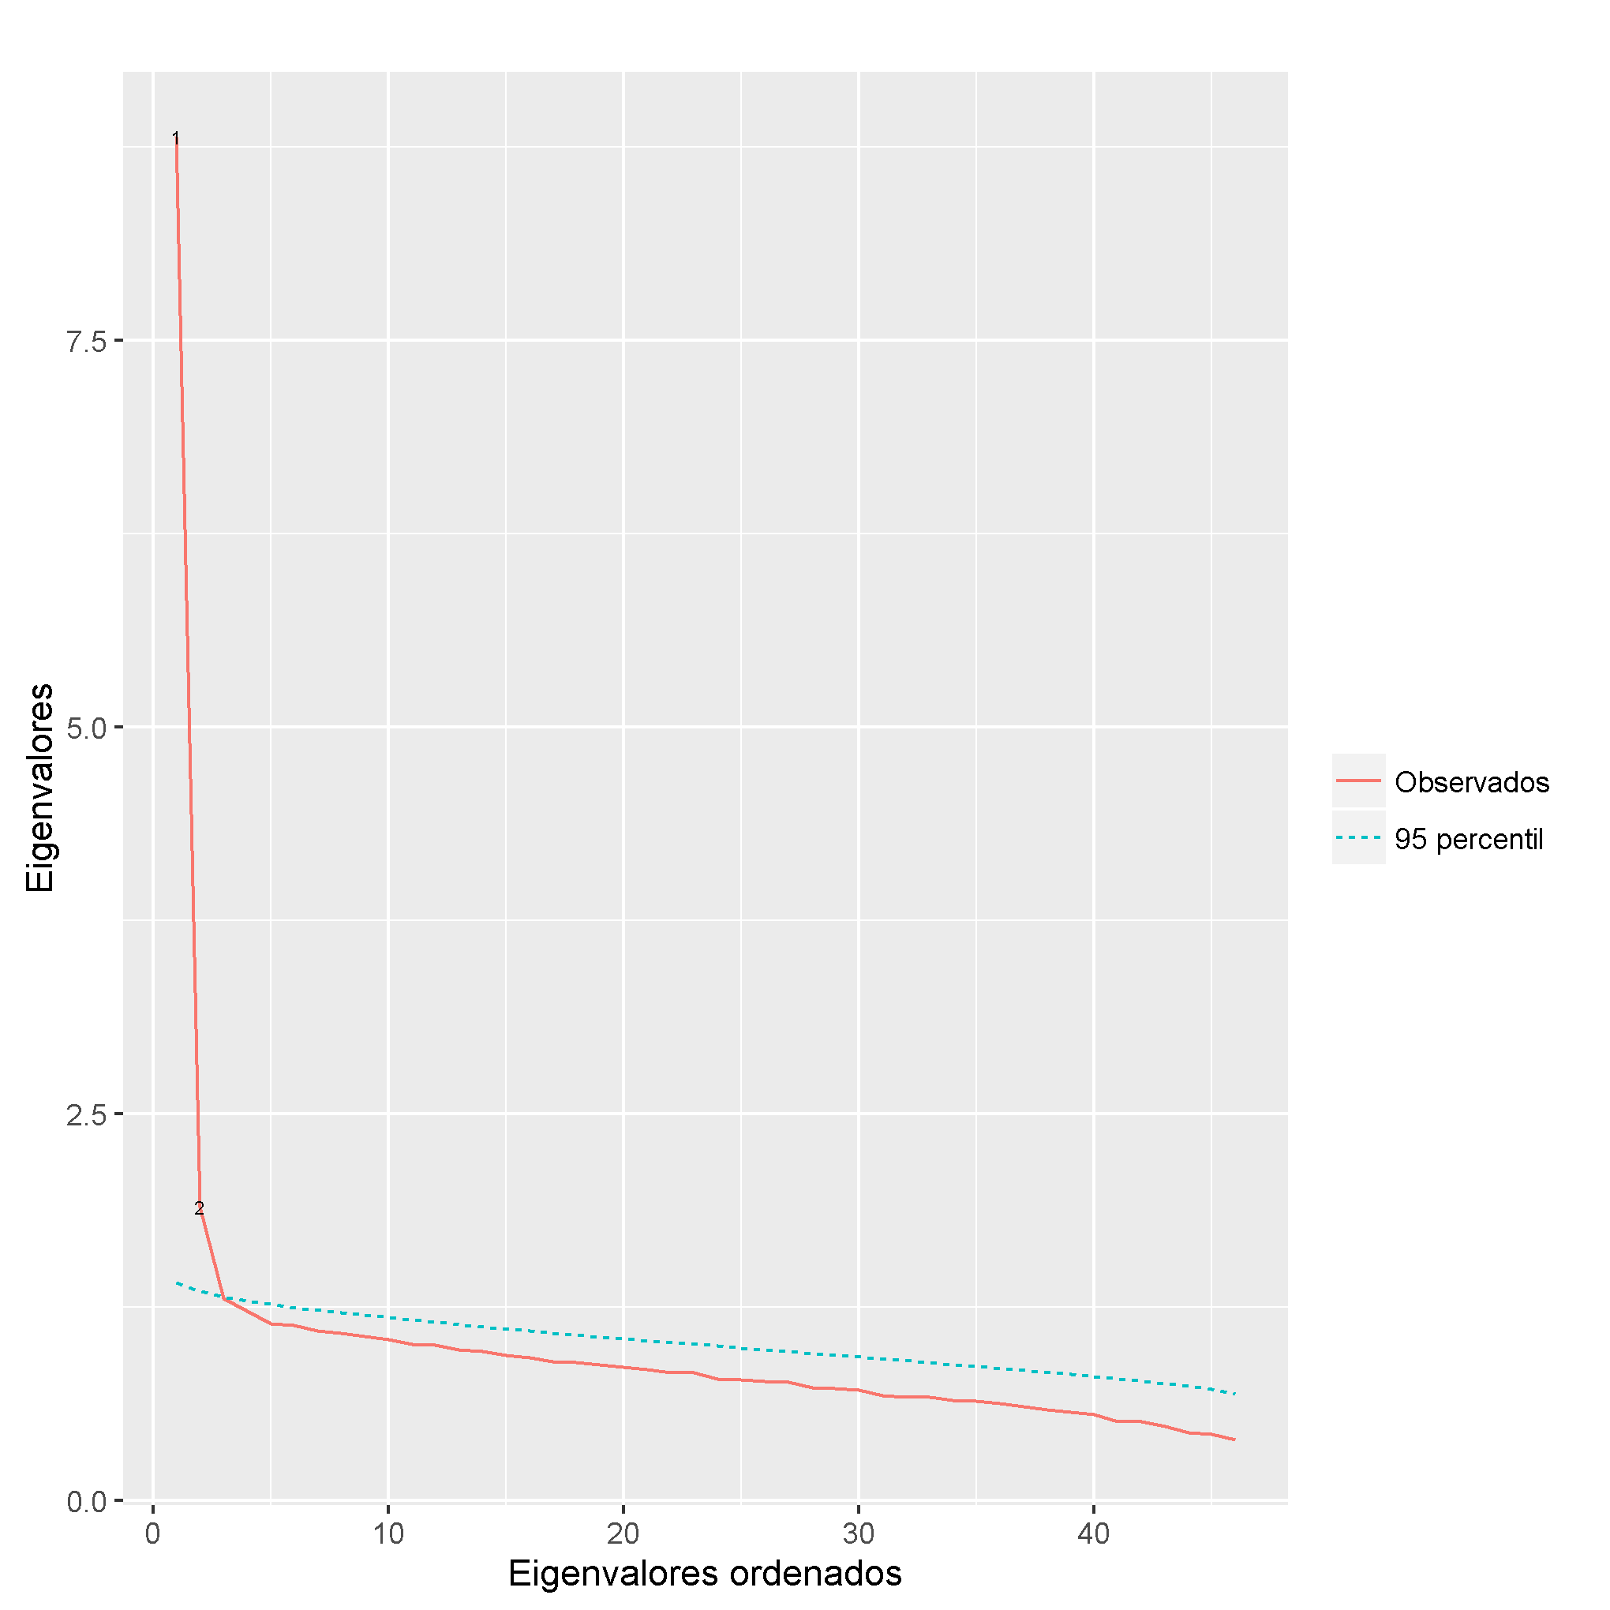
 | Observed | Simulated | Delta | % Retained Variance | % of cumulative variance retained
 | 8.815 | 1.411 |  | 19.16% | 19.16%
 | 1.900 | 1.354 | 6.915 | 4.13% | 23.29%
 | 1.310 | 1.317 | 0.590 | 2.85% | 26.14%
 | 1.227 | 1.294 | 0.083 | 2.67% | 28.81%
 | 1.146 | 1.273 | 0.082 | 2.49% | 31.30%
 | 1.134 | 1.249 | 0.012 | 2.46% | 33.77%
 | 1.099 | 1.232 | 0.034 | 2.39% | 36.15%
 | 1.082 | 1.216 | 0.018 | 2.35% | 38.51%
 | 1.062 | 1.202 | 0.020 | 2.31% | 40.81%
 | 1.041 | 1.184 | 0.021 | 2.26% | 43.08% | nFactors | 2
 | 1.011 | 1.169 | 0.029 | 2.20% | 45.27%
 | 1.006 | 1.153 | 0.006 | 2.19% | 47.46%
 | 0.979 | 1.139 | 0.027 | 2.13% | 49.59%
 | 0.965 | 1.126 | 0.013 | 2.10% | 51.69%
 | 0.941 | 1.111 | 0.024 | 2.05% | 53.73%
 | 0.924 | 1.099 | 0.017 | 2.01% | 55.74%
 | 0.897 | 1.085 | 0.027 | 1.95% | 57.69%
 | 0.892 | 1.073 | 0.005 | 1.94% | 59.63%
 | 0.881 | 1.060 | 0.011 | 1.92% | 61.55%
 | 0.865 | 1.048 | 0.017 | 1.88% | 63.43%
 | 0.851 | 1.034 | 0.014 | 1.85% | 65.28%
 | 0.830 | 1.021 | 0.021 | 1.80% | 67.08%
 | 0.826 | 1.012 | 0.004 | 1.79% | 68.88%
 | 0.789 | 0.999 | 0.037 | 1.72% | 70.59%
 | 0.781 | 0.988 | 0.008 | 1.70% | 72.29%
 | 0.772 | 0.974 | 0.009 | 1.68% | 73.97%
 | 0.766 | 0.964 | 0.006 | 1.66% | 75.63%
 | 0.729 | 0.953 | 0.037 | 1.58% | 77.22%
 | 0.726 | 0.942 | 0.003 | 1.58% | 78.80%
 | 0.715 | 0.929 | 0.011 | 1.56% | 80.35%
 | 0.682 | 0.917 | 0.033 | 1.48% | 81.84%
 | 0.672 | 0.903 | 0.011 | 1.46% | 83.30%
 | 0.669 | 0.893 | 0.003 | 1.45% | 84.75%
 | 0.649 | 0.879 | 0.020 | 1.41% | 86.16%
 | 0.644 | 0.867 | 0.005 | 1.40% | 87.56%
 | 0.630 | 0.855 | 0.013 | 1.37% | 88.93%
 | 0.607 | 0.842 | 0.023 | 1.32% | 90.25%
 | 0.587 | 0.830 | 0.021 | 1.28% | 91.53%
 | 0.573 | 0.815 | 0.013 | 1.25% | 92.77%
 | 0.560 | 0.803 | 0.013 | 1.22% | 93.99%
 | 0.511 | 0.789 | 0.049 | 1.11% | 95.10%
 | 0.511 | 0.776 | 0.001 | 1.11% | 96.21%
 | 0.480 | 0.758 | 0.030 | 1.04% | 97.26%
 | 0.441 | 0.742 | 0.040 | 0.96% | 98.21%
 | 0.428 | 0.719 | 0.012 | 0.93% | 99.14%
 | 0.394 | 0.690 | 0.035 | 0.86% | 100.00%

